Классная_работа
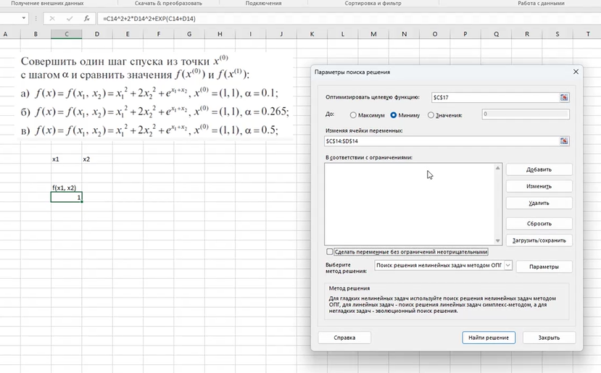

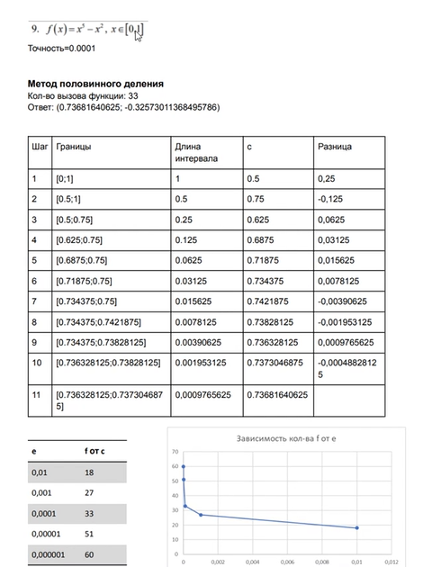
Одномерная оптимизация
Пример решения задачи инструментами Excel

 |  | X
 |  | -1

 |  | Целевая функция f(x)
 |  | -0.45969769413

 | Границы для поиска минимума | a | b
 |  | -1 | 0

 |  |  | Пример как решать КТ

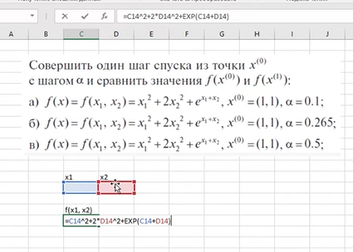

 |  |  |  | e | число эйлера
 |  |  |  | Встроенная функ

Функция_1


 |  | Поиск минимума функции с множеством переменных

 |  |  | x1 | x2 | x3
 |  |  | 2 | -1 | -1

 | Целевая функция f(x) |  | a | a | a
=EXP(x1^2) + (x1 + x2 + x3)^2 | 54.598150033 |  | 2
 |  |  | b | b | b
 |  |  | 5

